개정이력
업무기능분해도
업무기능분해도
모바일 신분증 구축 및 확대 |  |  |  | 단위테스트 케이스

개정이력

버전 | 변경일 | 변경 내용 | 작성자 | 승인자
1.0 | 2025.01.22 | 최초 작성 | 하영존
1.1 | 2025.01.22 |  | 하영존
1.2 | 2025.01.28 | 테스트 항목 추가 및 WAS배치 분리 - Load Balancer시트: UT-MIA-0101-04 - Failover시트: UT-MIA-0101-04~05 - WAS배치: 기존 테스트 항목 이동 및 추가 - 일반기능: UT-MIA-0101-08~12 | 권재형
1.3 | 2025.02.04 | 단위테스트 수행 후 결과, 증적 등록 | 하영존

Load Balancer
단위테스트 케이스 및 결과증빙 |  |  |  |  |  |  |  |  | 단위테스트 케이스/결과서
2. 단위테스트 케이스
시스템명 |  | 정부앱WAS | 화면ID |  | 테스트 완료일자 | 1st (개발자) | 2025-02-03
테스트 개요 |  | CI변환, 본인인증 Load Balancer | 프로그램 ID (화면, 인터페이스, 배치, 공통모듈 및 기타) |  |  | 2nd (PL) | 2025-02-03
PL명 |  |  | 화면명 |  |  | 3rd (고객)
개발자명 |  | 하영존 | 단위테스트ID

테스트케이스 ID | 테스트케이스 구분 | 처리내용 (Test Description) | 입력 데이터 (Input Data) | 예상결과 (Expected Result) |  | 실제결과 (Actual Output) | 수행결과 (Test Rsult) |  |  | 결과증빙
 |  |  |  |  |  |  | 1st (개발자) | 2nd (PL) | 3rd (감리&고객)
UT-MIA-0101-01 | 주기능 | 로드밸러스 미적용 버전의 신분증앱을 구동하여 CI변환 및 본인인증을 수행한다. |  | WAS 서버 로그를 확인결과 SCI로 CI변환 및 본인인증 API를 호출한다. 정상적으로 인증된다. |  |  | PASS | PASS |  | SCI 호출 로그
UT-MIA-0101-02 | 주기능 | SCI, KCB 로드밸런스 기능을 확인한다. - 인증 모니터링 상태 테이블에 분배률을 수정한다. - 10회 CI변환 및 본인인증 수행 | 인증 모니터링 상태 테이블(mia_crtfc_instt_sttus) 에 요청 비율 필드를 업데이트 한다. ○ SCI - 상태 구분값 : Y - 장애 발생수 : 0 - 요청 비율 : 3 ○ KCB - 상태 구분값 : Y - 장애 발생수 : 0 - 요청 비율 : 7 | WAS 서버 로그를 확인결과 3:7 정상 분기한다. 인증 연계 이력테이블 (mia_crtfc_instt_cntc_hist)에 3:7 기준으로 로그 이력이 저장된다. |  |  | PASS | PASS |  | 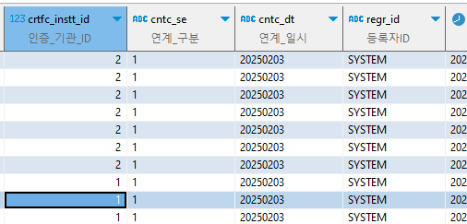 초기화 및 비율 설정 호출로그 호출이력 SCI 3 : KCB 7
UT-MIA-0101-03 | 주기능 | SCI, KCB 로드밸런스 기능을 확인한다. - 인증 모니터링 상태 테이블에 분배률을 수정한다. - 10회 CI변환 및 본인인증 수행 | 인증 모니터링 상태 테이블(mia_crtfc_instt_sttus) 에 요청 비율 필드를 업데이트 한다. ○ SCI - 상태 구분값 : Y - 장애 발생수 : 0 - 요청 비율 : 9 ○ KCB - 상태 구분값 : Y - 장애 발생수 : 0 - 요청 비율 : 1 | 개발 WAS 서버 로그를 확인결과 9:1 정상 분기한다. 인증 연계 이력테이블 (mia_crtfc_instt_cntc_hist)에 9:1 기준으로 로그 이력이 저장된다. |  | 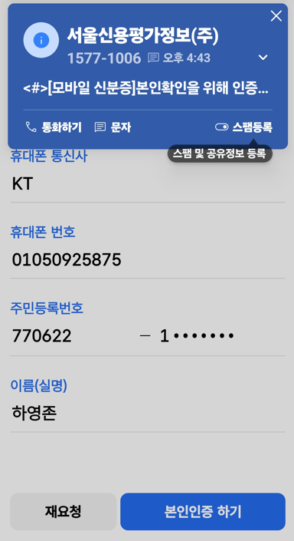 | PASS | PASS |  | 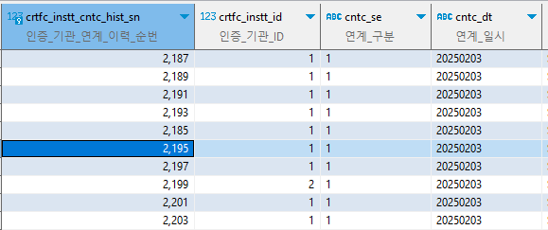 초기화 및 비율 설정 호출로그 호출이력 SCI 9 : KCB 1
UT-MIA-0101-04 | 주기능 | SCI, KCB 로드밸런스 기능을 확인한다. - 인증 모니터링 상태 테이블에 분배률을 수정한다. - 10회 CI변환 및 본인인증 수행 | 인증 모니터링 상태 테이블(mia_crtfc_instt_sttus) 에 요청 비율 필드를 업데이트 한다. ○ SCI - 상태 구분값 : N - 장애 발생수 : 0 - 요청 비율 : 6 ○ KCB - 상태 구분값 : N - 장애 발생수 : 0 - 요청 비율 : 4 | 개발 WAS 서버 로그를 확인결과 6:4 정상 분기한다. 인증 연계 이력테이블 (mia_crtfc_instt_cntc_hist)에 6:4 기준으로 로그 이력이 저장된다. |  | 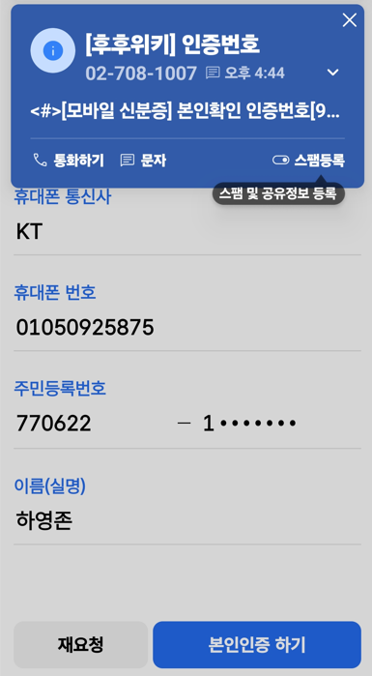 | PASS | PASS |  | 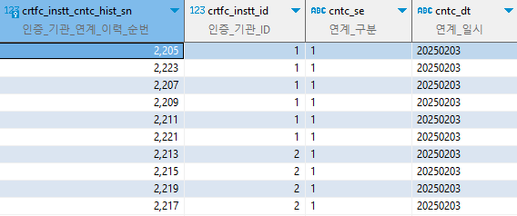 초기화 및 비율 설정 호출로그 호출이력 SCI 6 : KCB 4

일반기능
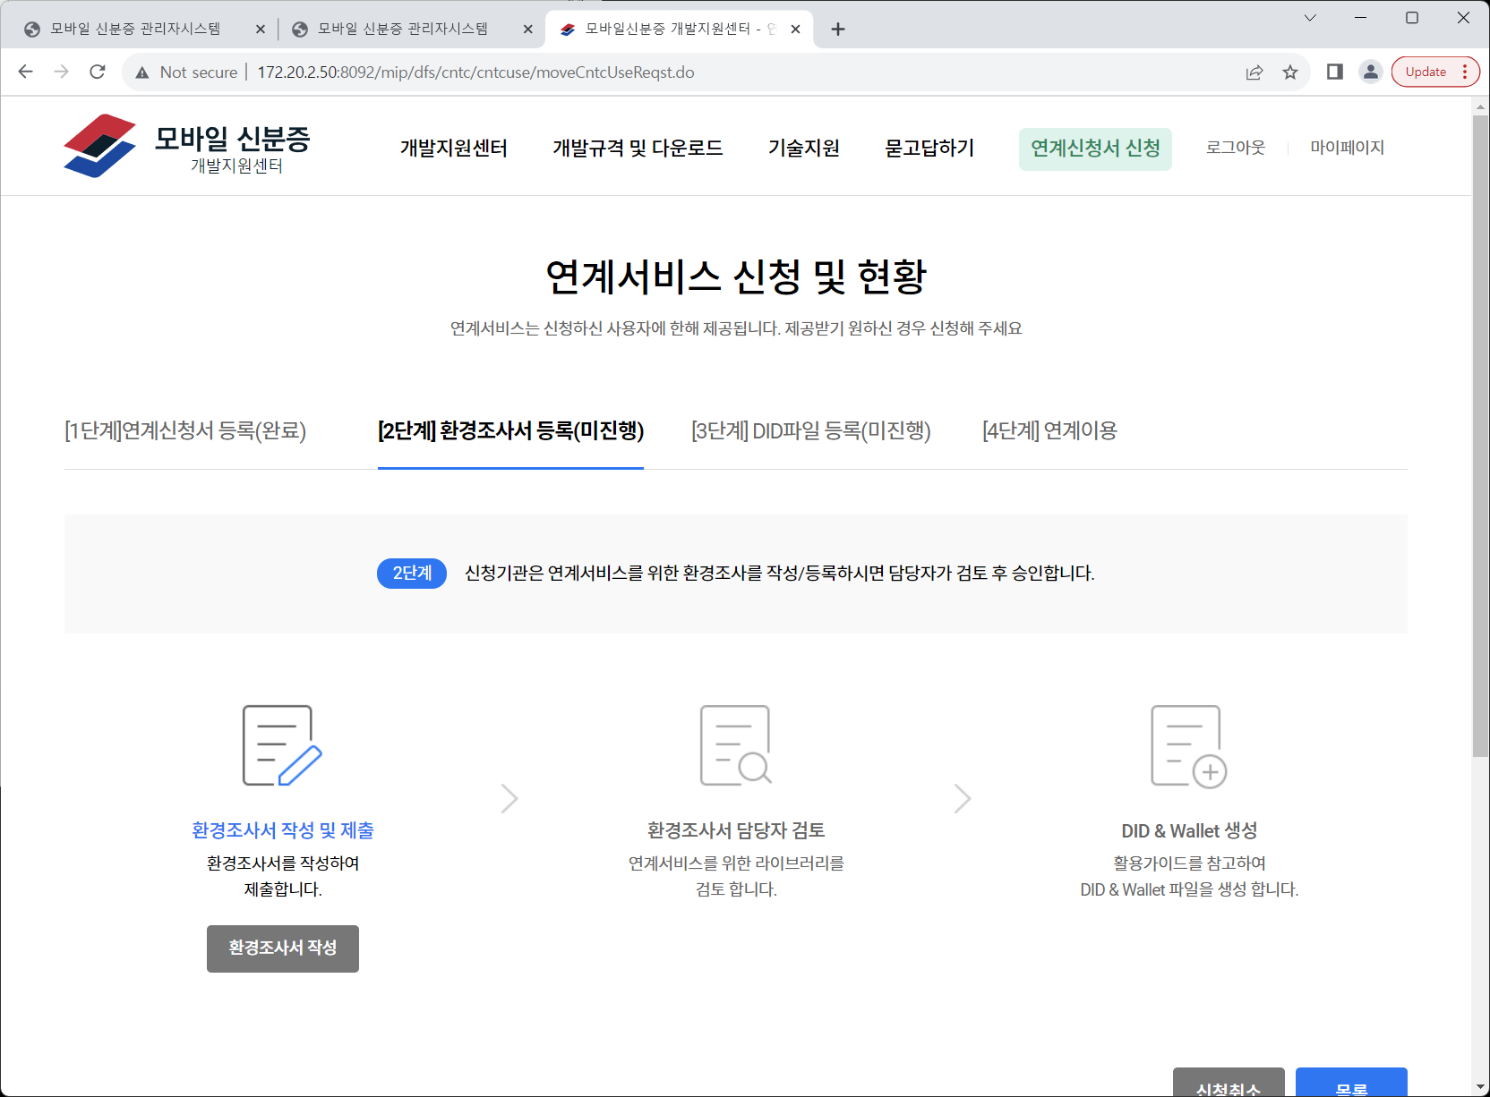
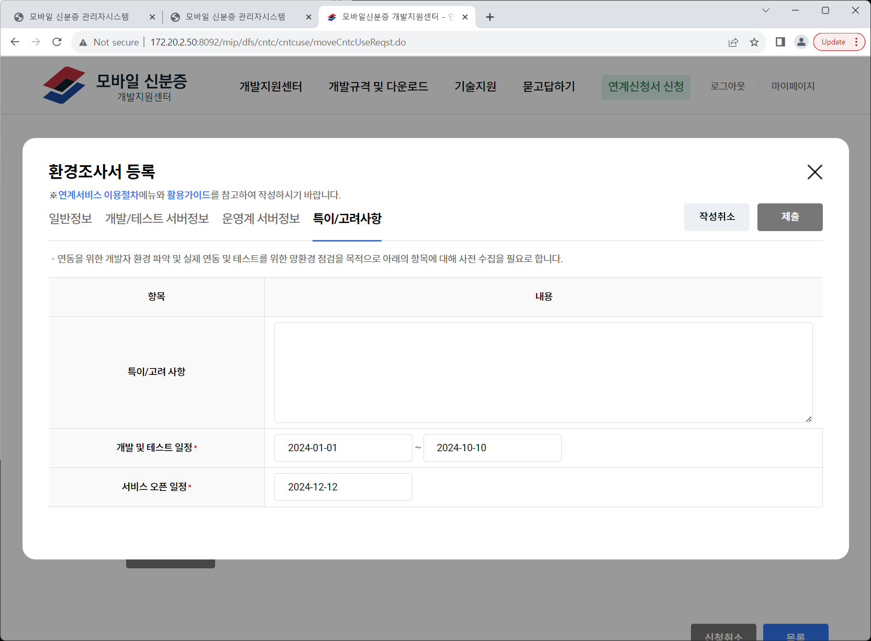
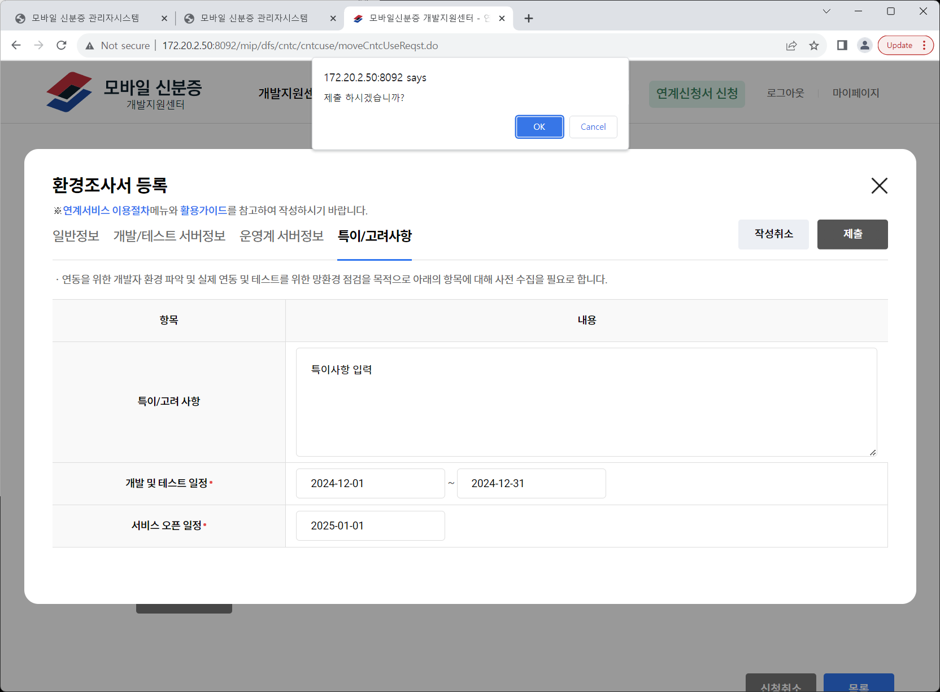
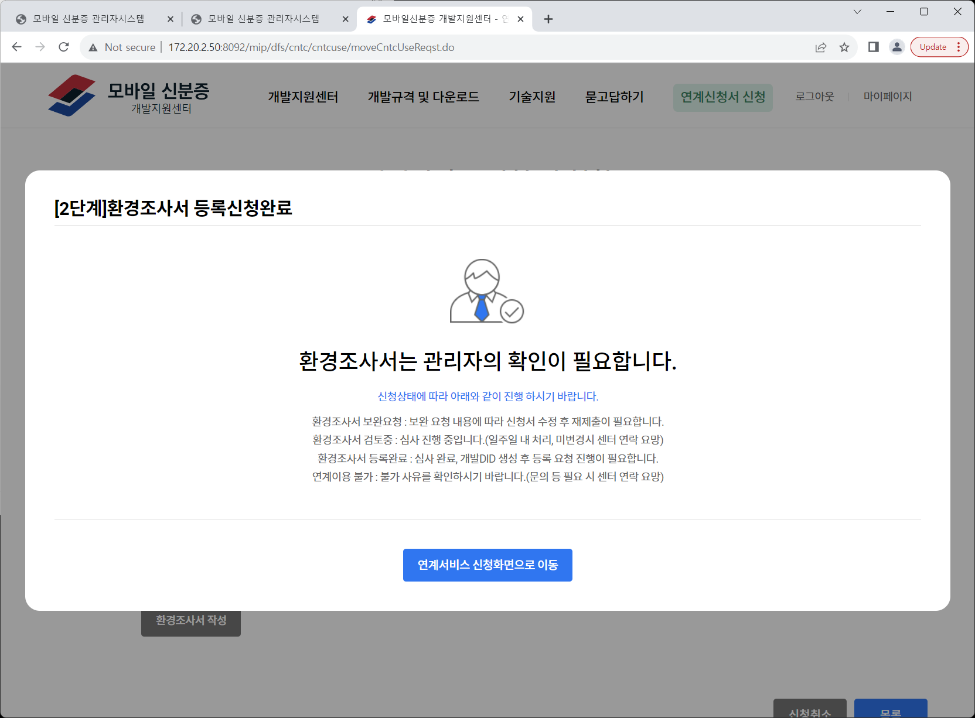
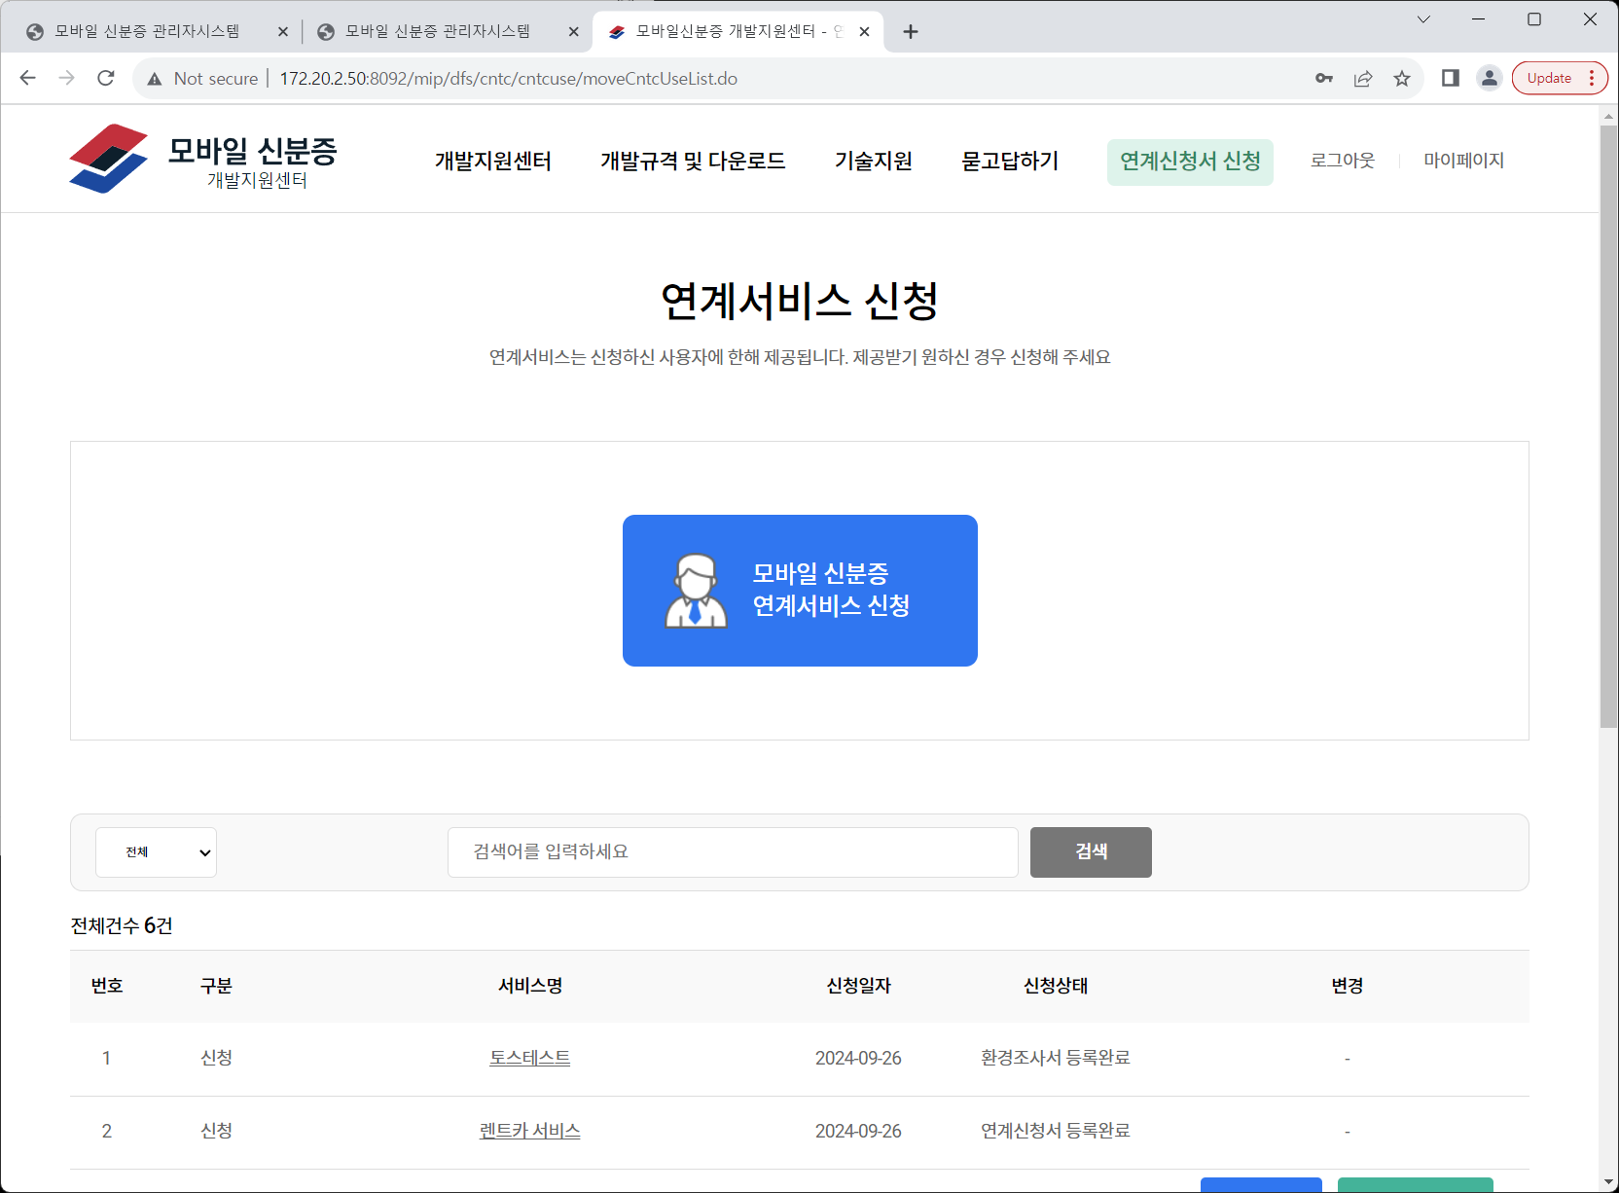
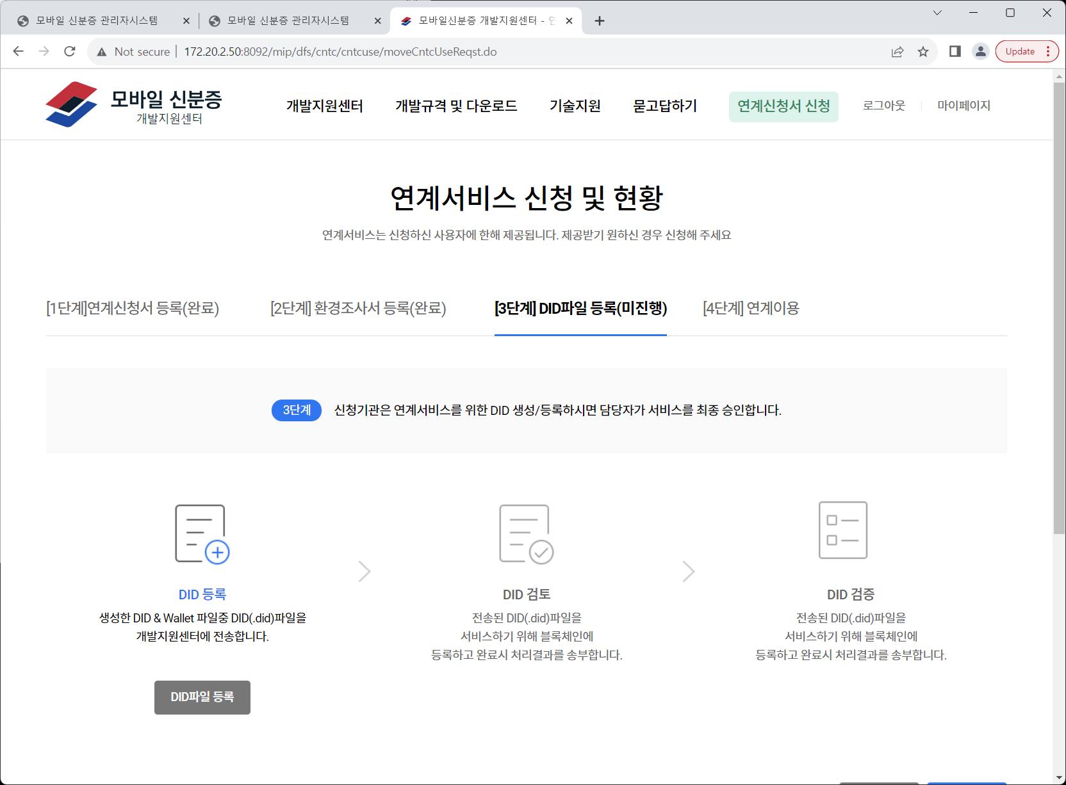
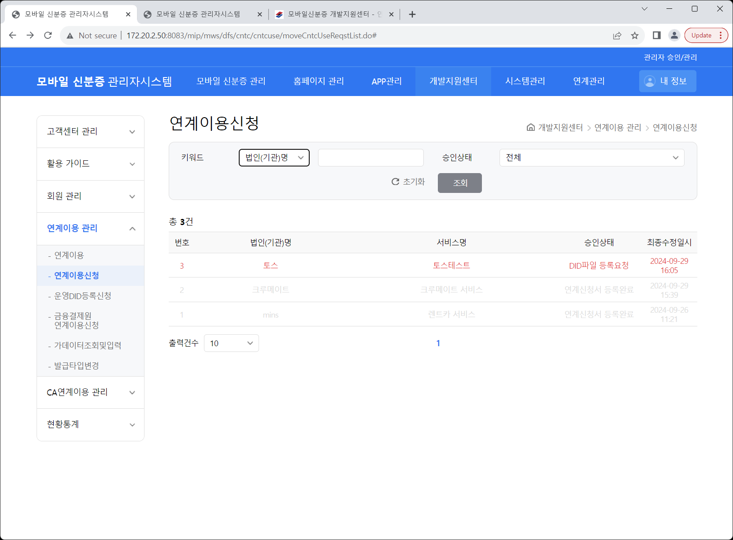
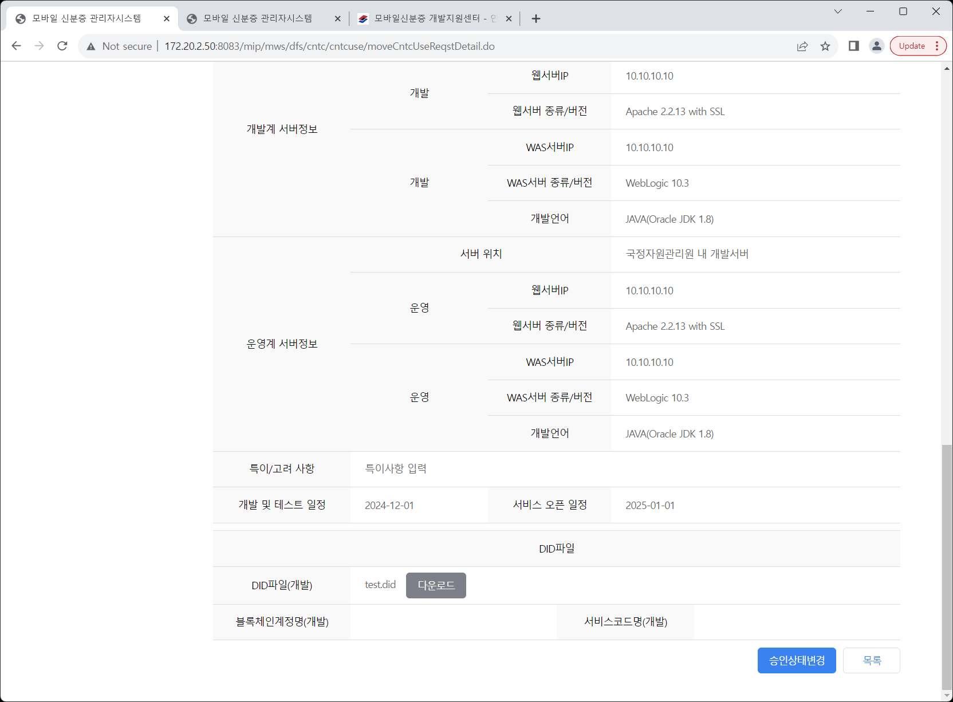
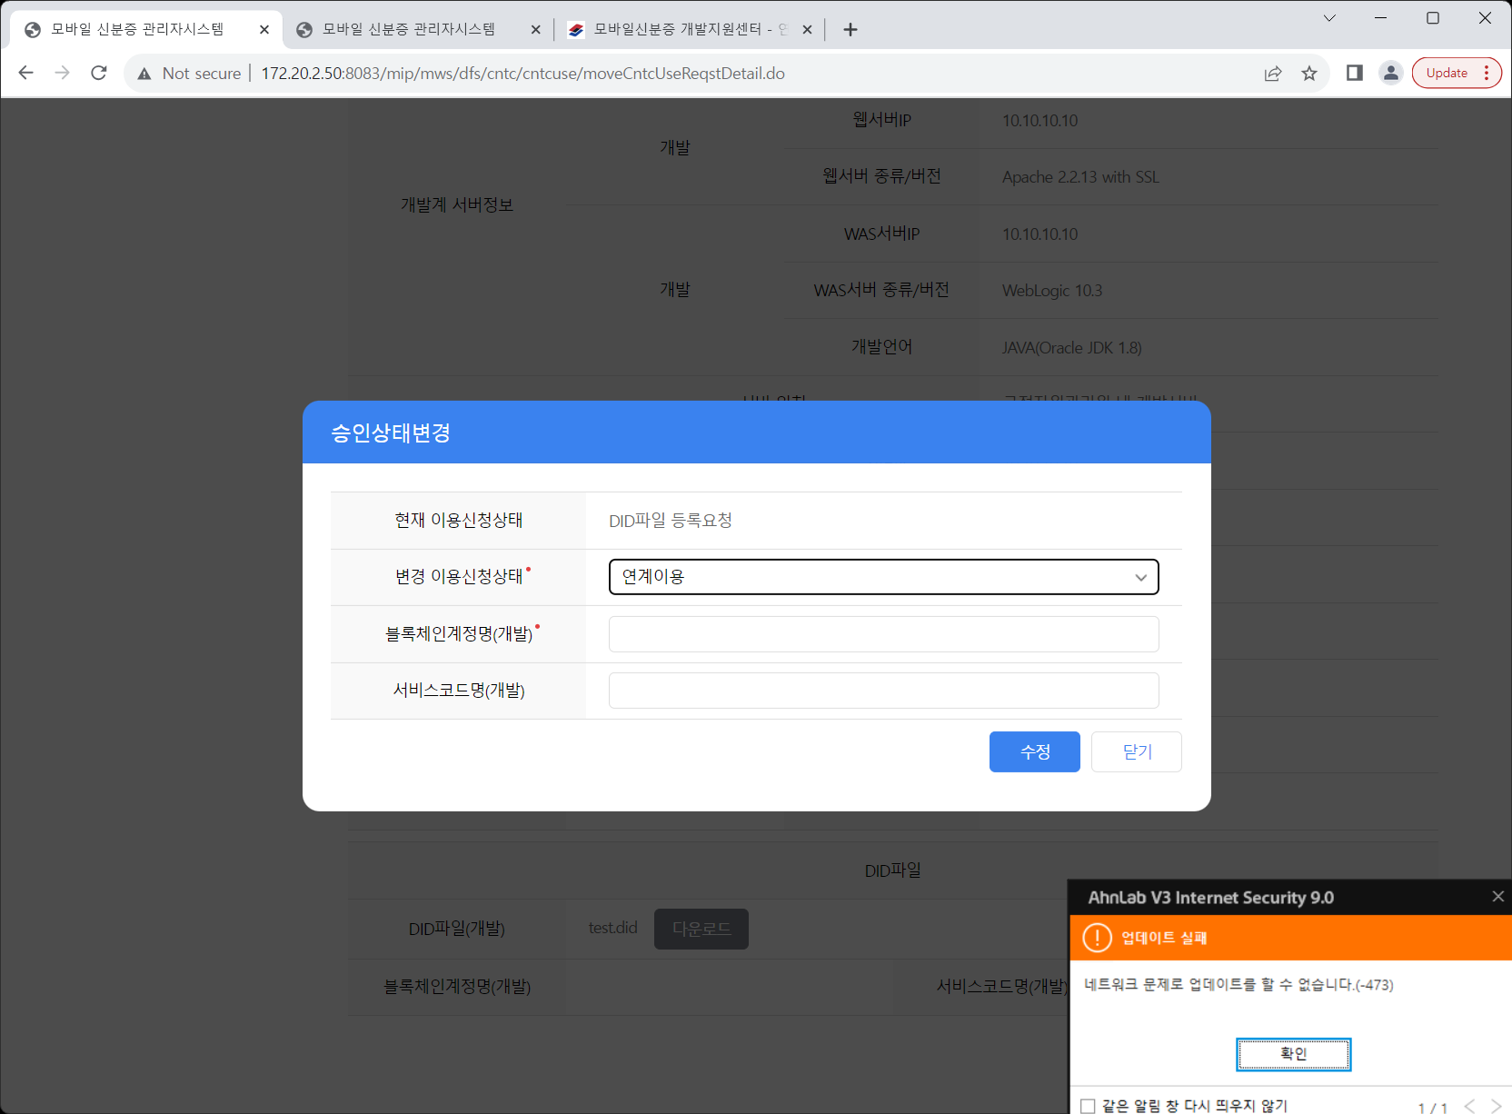
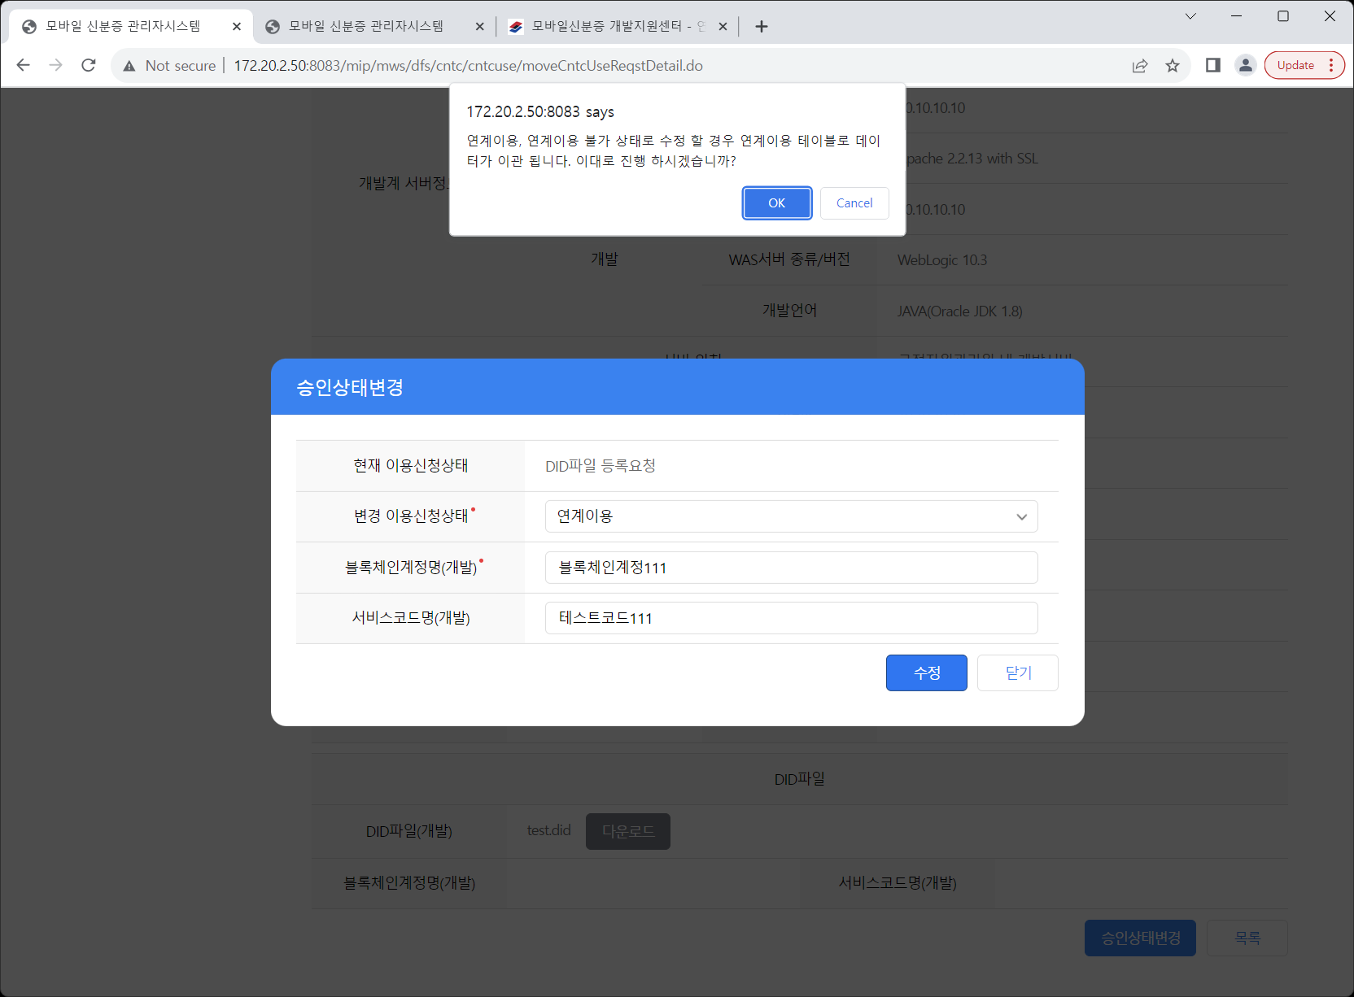
단위테스트 케이스 및 결과증빙 |  |  |  |  |  |  |  |  | 단위테스트 케이스/결과서
2. 단위테스트 케이스
시스템명 |  | 정부앱WAS | 화면ID |  | 테스트 완료일자 | 1st (개발자)
테스트 개요 |  | CI변환, 본인인증 일반기능 | 프로그램 ID (화면, 인터페이스, 배치, 공통모듈 및 기타) |  |  | 2nd (PL)
PL명 |  |  | 화면명 |  |  | 3rd (고객)
개발자명 |  | 하영존 | 단위테스트ID

테스트케이스 ID | 테스트케이스 구분 | 처리내용 (Test Description) | 입력 데이터 (Input Data) | 예상결과 (Expected Result) |  | 실제결과 (Actual Output) | 수행결과 (Test Rsult) |  |  | 결과증빙
 |  |  |  |  |  |  | 1st (개발자) | 2nd (PL) | 3rd (감리&고객)
UT-MIA-0101-01 | 주기능 | 개발버전 안드로이드 정부앱으로 본인인증을 수행한다. |  | 본인인증이 정상적으로 처리된다. |  | 정상 | PASS | PASS |  | 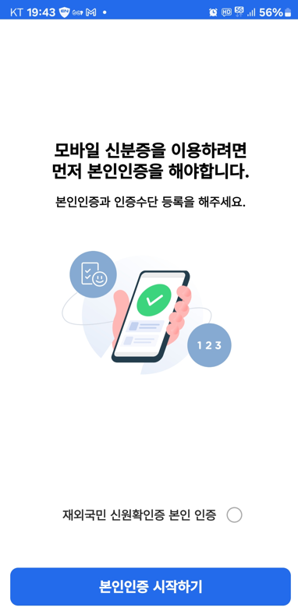 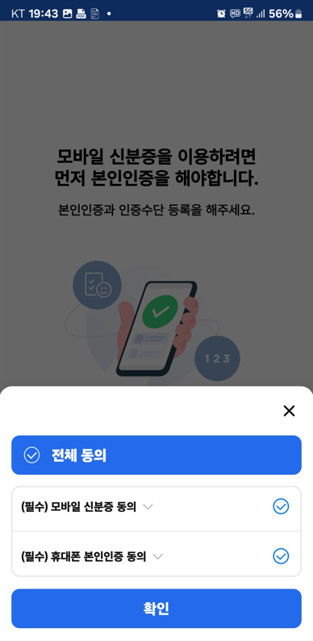 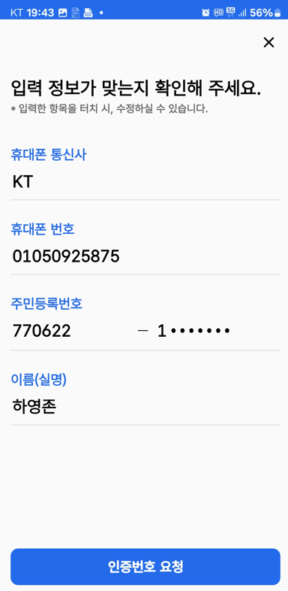 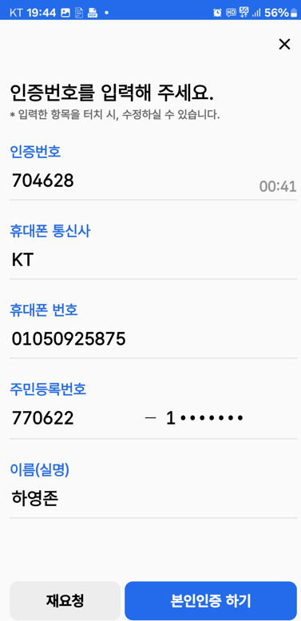 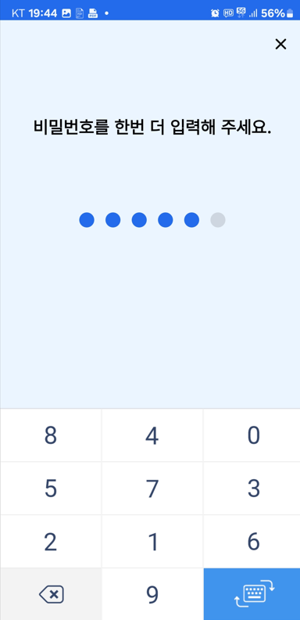
UT-MIA-0101-02 | 주기능 | 개발버전 아이폰 정부앱으로 본인인증을 수행한다. |  | 본인인증이 정상적으로 처리된다. |  | 정상 | PASS | PASS |  | 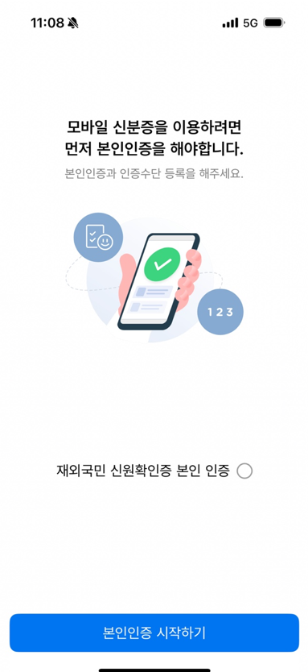 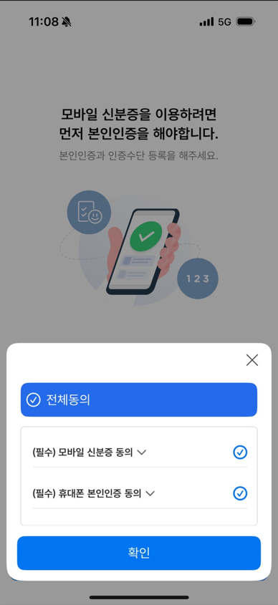 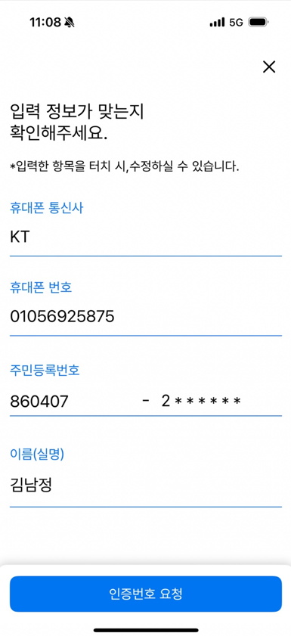 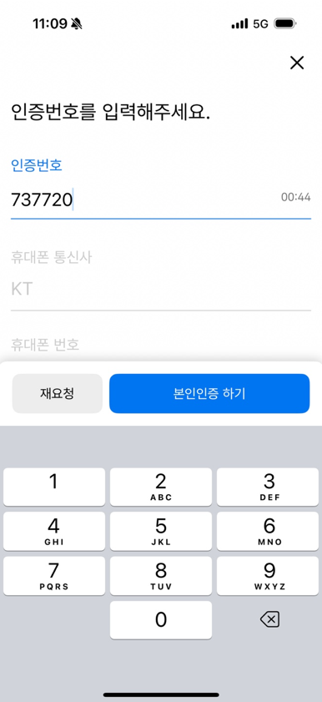 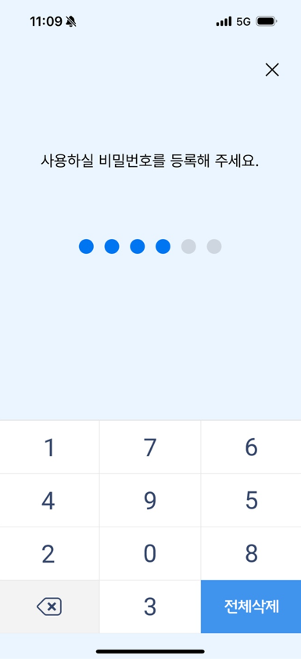
UT-MIA-0101-03 | 주기능 | AOS - 인증번호 불일치 개발버전 안드로이드 정부앱으로 본인인증 수행 시 다른 인증번호를 입력한다. |  | 인증번호 불일치 메시지가 확인된다. 인증 문자 검증에 실패하였습니다. 입력한 정보를 다시 확인해 주시기 바랍니다. 계속 실패 할 경우 콜센터(1688-0990)로 연락바랍니다. [에러코드:ETC] |  |  | PASS | PASS |  | 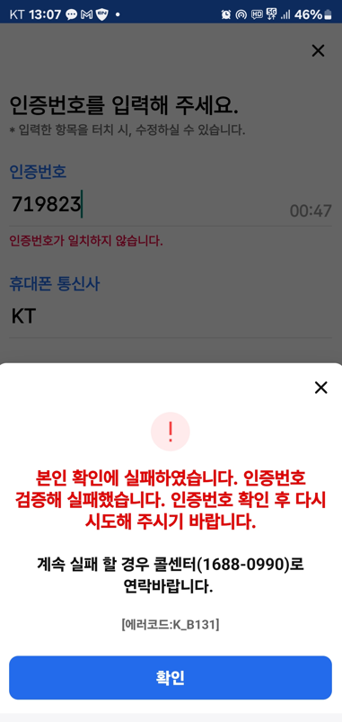
UT-MIA-0101-04 | 주기능 | iOS - 인증번호 불일치 개발버전 아이폰 정부앱으로 본인인증 수행 시 다른 인증번호를 입력한다. |  | 인증번호 불일치 메시지가 확인된다. 인증 문자 검증에 실패하였습니다. 입력한 정보를 다시 확인해 주시기 바랍니다. 계속 실패 할 경우 콜센터(1688-0990)로 연락바랍니다. [에러코드:ETC] |  |  | PASS | PASS |  | 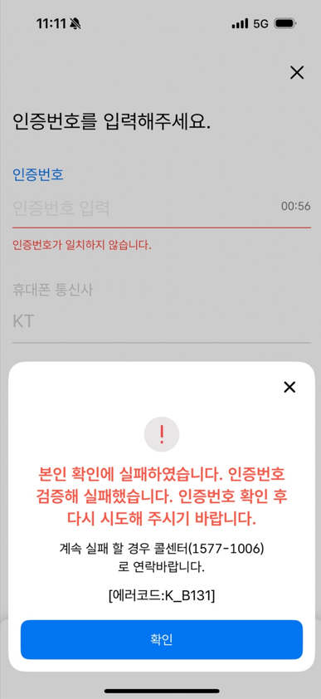
UT-MIA-0101-05 | 주기능 | AOS - 이름(실명) 오류 개발버전 안드로이드 정부앱으로 본인인증 수행 시 이름(실명)이 잘못 입력된 경우, 안내 메시지가 표출된다 |  | 에러 메시지가 출력된다. 본인인증을 위한 인증 문자를 수신하지 못했습니다. 계속 실패할 경우 콜센터(????-????)로 연락바랍니다. [에러코드:F] |  |  | PASS | PASS |  | 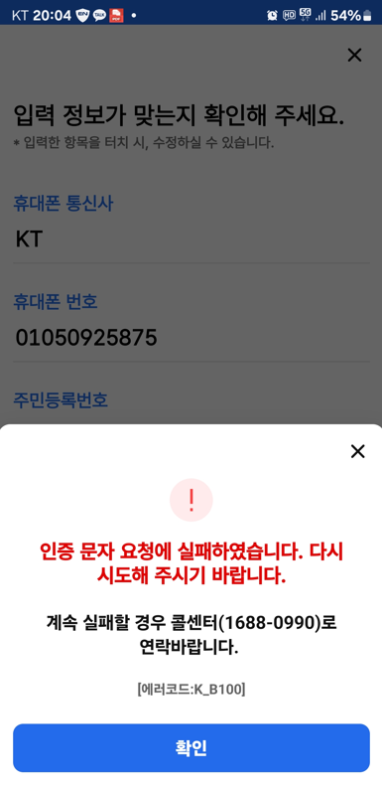
UT-MIA-0101-06 | 주기능 | AOS - 주민등록번호 오류 개발버전 안드로이드 정부앱으로 본인인증 수행 시 주민등록번호가 잘못 입력된 경우, 안내 메시지가 표출된다 |  | 에러 메시지가 출력된다. (생년월일 이후 비정상) 주민번호가 일치하지 않습니다. 이동통신사에 등록된 주민등록번호를 정확히 입력하시기 바랍니다. APP_00063 (생년월일 비정상) 본인인증을 위한 인증 문자를 수신하지 못했습니다. 계속 실패할 경우 콜센터(????-????)로 연락바랍니다. [에러코드:F] |  |  | PASS | PASS |  | 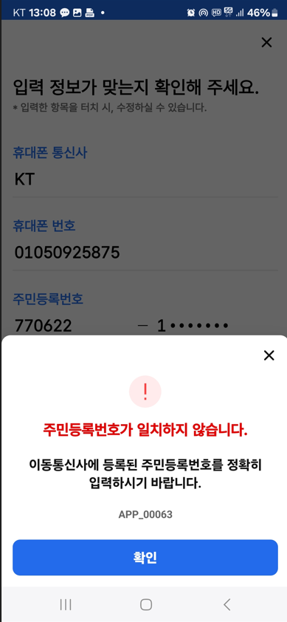
UT-MIA-0101-07 | 주기능 | iOS - 주민등록번호 오류 개발버전 아이폰 정부앱으로 본인인증 수행 시 주민등록번호가 잘못 입력된 경우, 안내 메시지가 표출된다 |  | 에러 메시지가 출력된다. (생년월일 이후 비정상) 주민번호가 일치하지 않습니다. 이동통신사에 등록된 주민등록번호를 정확히 입력하시기 바랍니다. APP_00063 (생년월일 비정상) 본인인증을 위한 인증 문자를 수신하지 못했습니다. 계속 실패할 경우 콜센터(????-????)로 연락바랍니다. [에러코드:F] |  |  | PASS | PASS |  | 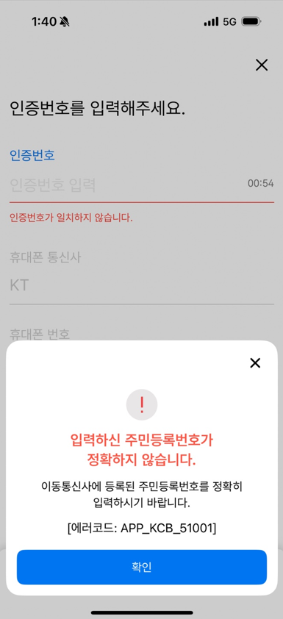
UT-MIA-0101-08 | 주기능 | iOS - 이름(실명) 오류 개발버전 아이폰 정부앱으로 본인인증 수행 시 이름(실명)이 잘못 입력된 경우, 안내 메시지가 표출된다 |  | 에러 메시지가 출력된다. 본인인증을 위한 인증 문자를 수신하지 못했습니다. 계속 실패할 경우 콜센터(????-????)로 연락바랍니다. [에러코드:F] |  |  | PASS | PASS |  | 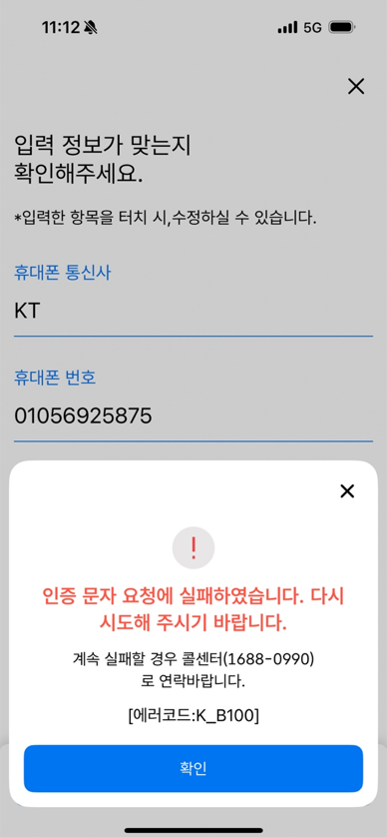
UT-MIA-0101-09 | 주기능 | AOS - 휴대폰 번호 오류 개발버전 안드로이드 정부앱으로 본인인증 수행 시 휴대폰 번호가 잘못 입력된 경우, 안내 메시지가 표출된다 |  | 에러 메시지가 출력된다. 주민번호가 일치하지 않습니다. 이동통신사에 등록된 주민등록번호를 정확히 입력하시기 바랍니다. APP_00063 |  |  | PASS | PASS |  | 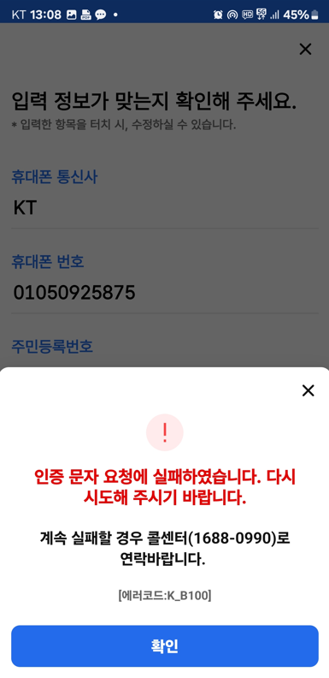
UT-MIA-0101-10 | 주기능 | iOS - 휴대폰 번호 오류 개발버전 아이폰 정부앱으로 본인인 증 수행 시 휴대폰 번호가 잘못 입력된 경우, 안내 메시지가 표출된다 |  | 에러 메시지가 출력된다. 명의 확인에 실패하였습니다. USIM 정보를 확인 할 수 없습니다. [에러코드:9998] |  |  | PASS | PASS
UT-MIA-0101-11 | 주기능 | AOS - 휴대폰 통신사 오류 개발버전 아이폰 정부앱으로 본인인증 수행 시 휴대폰 통신사가 잘못 입력된 경우, 안내 메시지가 표출된다 |  | 에러 메시지가 출력된다. 본인인증을 위한 인증 문자를 수신하지 못했습니다. 계속 실패할 경우 콜센터(????-????)로 연락바랍니다. [에러코드:F] |  | 테스트 불가
UT-MIA-0101-12 | 주기능 | iOS - 휴대폰 통신사 오류 개발버전 안드로이드 정부앱으로 본인인증 수행 시 휴대폰 통신사가 잘못 입력된 경우, 안내 메시지가 표출된다 |  | 에러 메시지가 출력된다. 본인인증을 위한 인증 문자를 수신하지 못했습니다. 계속 실패할 경우 콜센터(????-????)로 연락바랍니다. [에러코드:F] |  | 테스트 불가

